Водостік PROFiL
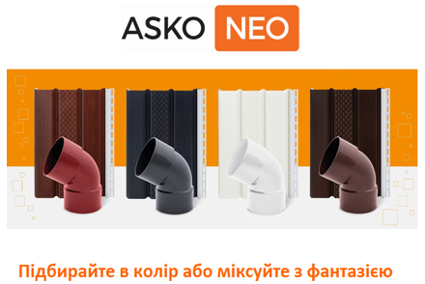
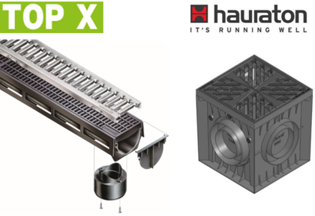
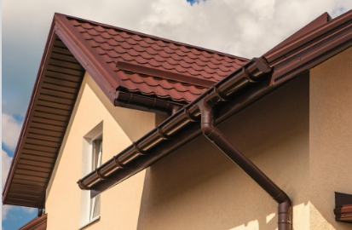
ЗМІСТ |  |  | PROFiL - водостічна система з ПВХ з гарантією на механічну стійкість і стійкість кольору всієї системи 10 років. Виробляється в Польщі вже понад 35 років. В Україні ця система експлуатується 21 рік, її обрали 600 000 українських сімей, що робить її найпопулярнішим водостоком країни.

 | www.profil.com.ua

 | Прайс діє з 10.03.2021
 | Система 90/75 |  |  |  |  |  | Система 130/100
 | Фото | Найменування товару | Одиниця виміру | Кількість штук в упаковці | Рекомендована роздрібна вартість, грн | Вартість зі знижкою, грн | Фото | Найменування товару | Одиниця виміру | Кількість штук в упаковці | Рекомендована роздрібна вартість, грн | Вартість зі знижкою, грн
 |  | Ринва Ø90, довж. 3м | п.м. | 5 | 60.48 | 60.48 |  | Ринва Ø130, довж. 3м | п.м. | 5 | 76.08 | 76.08
 |  | Труба водостічная Ø75, довж. 3м і 4м | п.м. | 7 | 66.30 | 66.30 |  | Труба водостічная Ø100, довж.3м і 4м | п.м. | 7 | 93.12 | 93.12
 |  | Кут зовнішній "Z" 90º | шт. | 12 | 200.34 | 200.34 |  | Кут зовнішній "Z" 90º | шт. | 8 | 229.32 | 229.32
 |  | Кут зовнішній "Z" 135º | шт. | 12 | 340.14 | 340.14 |  | Кут зовнішній "Z" 135º | шт. | 14 | 356.88 | 356.88
 |  | Кут внутрішній "W" 90º | шт. | 12 | 200.34 | 200.34 |  | Кут внутрішній "W" 90º | шт. | 8 | 229.32 | 229.32
 |  | Кут внутрішній "W" 135º | шт. | 12 | 340.14 | 340.14 |  | Кут внутрішній "W" 135º | шт. | 14 | 356.88 | 356.88
 |  | Кут довільній (80º -175º) | шт. | під замовлення | 340.14 | 340.14 |  | Кут довільній (80º -175º) | шт. | під замовлення | 356.88 | 356.88
 |  | Заглушка ринви права Р | шт. | 40 | 66.30 | 66.30 |  | Заглушка ринви права Р | шт. | 28 | 88.08 | 88.08
 |  | Заглушка ринви ліва L | шт. | 40 | 66.30 | 66.30 |  | Заглушка ринви ліва L | шт. | 28 | 88.08 | 88.08
 |  | Лійка прохідна | шт. | 18 | 174.96 | 174.96 |  | Лійка прохідна | шт. | 16 | 239.10 | 239.10
 |  | Лійка ліва L | шт. | 10 | 222.18 | 222.18 |  | Лійка ліва L | шт. | 16 | 287.46 | 287.46
 |  | Лійка права Р | шт. | 10 | 222.18 | 222.18 |  | Лійка права Р | шт. | 16 | 287.46 | 287.46
 |  | Коліно Ø75/60º | шт. | 30 | 141.30 | 141.30 |  | Коліно Ø100/60º | шт. | 40 | 161.94 | 161.94
 |  | Коліно дворозтрубне Ø75/60º | шт. | 30 | 158.34 | 158.34 |  | Коліно дворозтрубне Ø100/60º | шт. | 40 | 178.62 | 178.62
 |  | З'єднувач труби | шт. | 42 | 56.64 | 56.64 |  | З'єднувач труби | шт. | 50 | 76.98 | 76.98
 |  | З'єднувач ринви | шт. | 40 | 164.16 | 164.16 |  | З'єднувач ринви з вкладкою | шт. | 20 | 198.18 | 198.18
 |  | Ревізія без решітки | шт. | 10 | 141.66 | 141.66 |  | Ревізія з решіткою | шт. | 20 | 265.98 | 265.98
 |  | Держак ринви ПВХ | шт. | 100 | 55.44 | 55.44 |  | Держак ринви ПВХ | шт. | 100 | 71.40 | 71.40
 |  | Трійник редукційний Ø100/75/67º | шт. | 6 | 321.30 | 321.30 |  | Захисна сітка від листя LEVEX (2м) | п.м. | 5 | 107.64 | 107.64
 |  | Трійник Ø75/75/67º | шт. | 10 | 207.90 | 207.90 |  | Трійник Ø100/100/67º | шт. | 6 | 347.76 | 347.76
 |  | Держак ринви металевий | шт. | 80 | 74.64 | 74.64 |  | Держак ринви металевий | шт. | 50 | 74.70 | 74.70
 |  | Держак ринви металевий малий | шт. | 60 | 52.50 | 52.50 |  | Держак ринви металевий малий | шт. | 40 | 63.78 | 63.78
 |  | Держак труби металевий L100 | шт. | 50 | 83.34 | 83.34 |  | Держак труби металевий L100 | шт. | 50 | 84.06 | 84.06
 |  | Держак труби металевий L160 | шт. | 50 | 92.76 | 92.76 |  | Держак труби металевий L160 | шт. | 50 | 106.92 | 106.92
 |  | Держак труби металевий L220 | шт. | під замовлення | 99.96 | 99.96 |  | Держак труби металевий L220 | шт. | 40 | 115.92 | 115.92
 |  | Держак труби ПВХ L100 | шт. | 50 | 74.64 | 74.64 |  | Держак труби ПВХ L100 | шт. | 50 | 75.36 | 75.36
 |  | Держак труби ПВХ L160 | шт. | 50 | 83.34 | 83.34 |  | Держак труби ПВХ L160 | шт. | 50 | 96.42 | 96.42
 |  | Держак труби для вент. фасадів | шт. | під замовлення | 92.76 | 92.76 |  | Держак труби ПВХ L220 | шт. | 50 | 104.04 | 104.04
 |  | Відведення для збору води Ø75** | шт. |  | 484.32 | 484.32 |  | Держак труби для вент. фасадів | шт. | під замовлення | 106.92 | 106.92
 |  | Колодязь зливний боковий Ø75/Ø100* | шт. | під замовлення | 368.40 | 368.40 |  | Відведення для збору води Ø100** | шт. |  | 537.60 | 537.60
 |  | Колодязь зливний прямий Ø75/Ø100* | шт. | під замовлення | 368.40 | 368.40 |  | Коліно довільне | шт. | під замовлення | 314.16 | 314.16
 |  |  |  |  |  |  |  | Трійник довільний | шт. | під замовлення | 1033.56 | 1033.56
 |  |  |  |  |  |  |  | Горло ринви | шт. | 20 | 268.08 | 268.08

 | * Елементи виробляються в коричневому і сірому кольорі
 | ** Елемент виробляється в коричневому RAL 8017 і білому кольорі RAL 9016
 | Термін доставки позицій під замовлення - 2 тижні. Замовлення кратно упаковці.
RAL 3005
RAL 9005
RAL 8017
RAL 7024
RAL 8004
RAL 9016

 | Чоний колір RAL 9005. Строк доставки 1 тиждень з центрального складу.

 | Ідеально в комплексі:
 | Система поверхневого водовідведення |  |  |  |  |  | Карнизна підшива з ПВХ

